상품제안서
라테르 오브 라운드 핸들 텀블러 365ml | 상품코드: S37690

 |  |  |  |  |  |  | 02-713-8555 | www.synergygift.co.kr
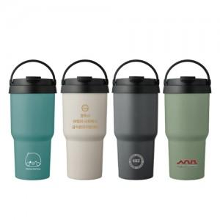

【상세/제작정보】

【인쇄/포장옵션】 | 실크, 레이저, 컬러필름전사 / 포장지포장

【공급단가】 | 수량 | 50~ | 100~ | 300~ | 1,000~ | 5,000~
*VAT별도 | 단가 | 4,850원 | 4,660원 | 4,440원 | 4,250원 | 4,100원

【상품 URL】 | https://www.synergygift.co.kr:443/src/goods_detail.php?gdno=37690

